ex03_krs
Роль | Ключевые сценарии (основные UC) | Дополнительные сценарии
Менеджер | UC02 (Расписание) | UC04 (Зарегистрировать клиента), получение отчетов, настройки уведомлений
Мастер | UC05 (Просмотр расписания) | просмотр отзывов
Клиент | UC03 (Бронирование слота) | UC01 (Саморегистрация), Отмена записи, оценка услуги

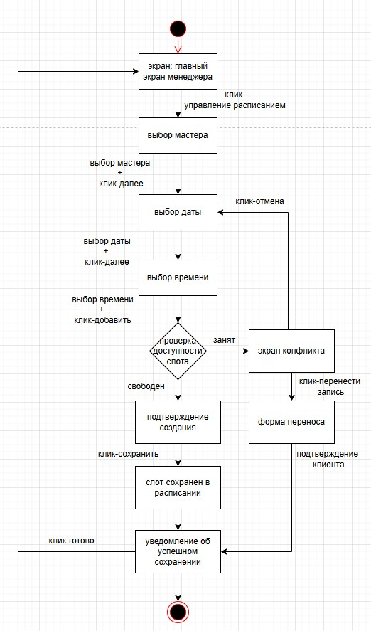
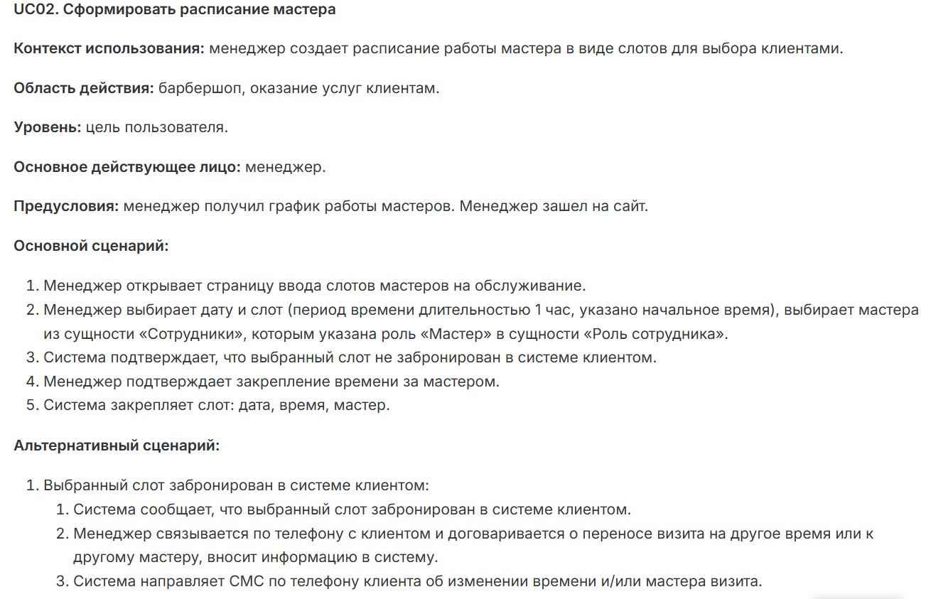
Менеджер: |  |  | Таблица экранов и переходов
 | UC02 - Сформировать расписание мастера |  | Название экрана | Основное предназначение | Действия пользователя (клики) | Условия перехода / Реакция системы
 |  |  | Главный экран менеджера | Стартовый интерфейс управления системой | Нажать «Управление расписанием» | Переход к Выбор мастера
 |  |  | Выбор мастера | Выбор мастера из списка сотрудников с ролью «Мастер» | Выбрать мастера из dropdown-списка | Валидация: мастер выбран → переход к Выбор даты
 |  |  |  |  | Нажать «Далее» | Если не выбран → toast «Выберите мастера»
 |  |  | Выбор даты | Выбор даты для создания слотов | Выбрать дату в календаре (минимум - текущий день) | Валидация: дана выбрана → переход к Выбор времени
 |  |  |  |  | Нажать «Далее» | Если дата в прошлом → ошибка
 |  |  | Выбор времени | Указание временного интервала (слот 1 час) | Ввести время начала (09:00, 10:00...) | Переход к Проверка доступности слота (автоматическая)
 |  |  |  |  | Нажать «Добавить слот»
 |  |  | Проверка доступности слота | Системная проверка занятости слота | Автоматический процесс | • Если свободен → переход к Подтверждение создания
 |  |  |  |  |  | • Если занят → переход к Экран конфликта
 |  |  | Подтверждение создания | Фиксация слота в расписании | Нажать «Сохранить» | Слот сохраняется в БД → переход к Уведомление об успехе
 |  |  | Экран конфликта | Разрешение ситуации с занятым слотом | Нажать «Перенести запись» | «Перенести»: переход к Форма переноса
 |  |  |  |  | Нажать «Отмена» | «Отмена»: возврат к Выбор даты
 |  |  | Форма переноса | Изменение времени записи клиента | Выбрать новую дату/время | Отправка SMS клиенту → переход к Уведомление об успехе
 |  |  |  |  | Нажать «Подтвердить»
 |  |  | Уведомление об успехе | Подтверждение выполнения операции | Нажать «Готово» | Возврат к Главный экран

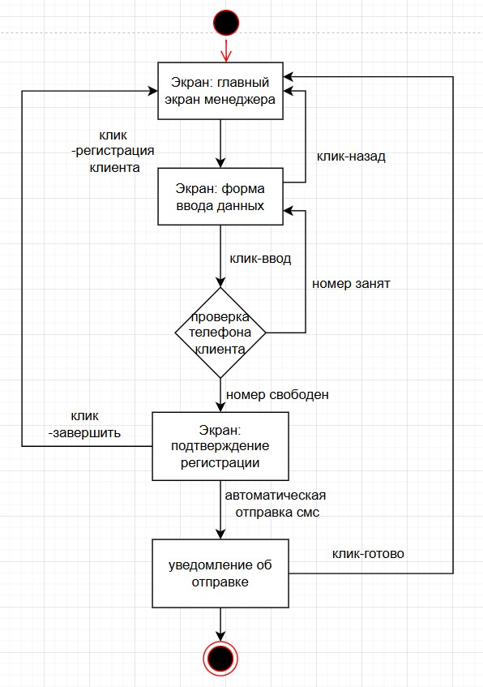
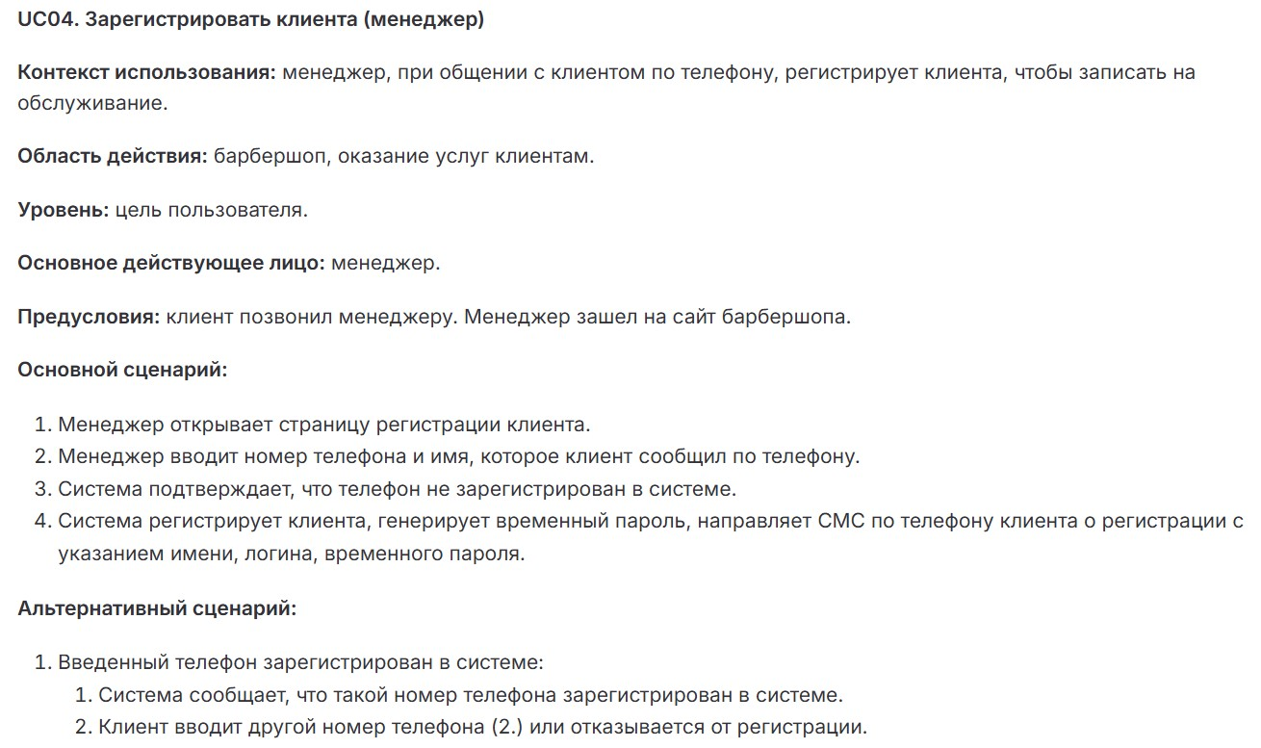
 | UC04 - Зарегистрировать клиента
 |  |  | Название экрана | Основное предназначение | Действия пользователя (клики) | Условия перехода / Реакция системы
 |  |  | Главный экран менеджера | Стартовая точка для управления клиентами и расписанием. | Нажать «Регистрация клиента» | Переход к Форма ввода данных
 |  |  |  |  | Нажать «Выход» | Выход из системы (без сохранения)
 |  |  | Форма ввода данных | Ввод информации о клиенте (телефон и имя). | Ввести телефон (+7 XXX XXX-XX-XX) | Проверка номера (API)
 |  |  |  |  | Ввести имя | Возврат на Главный экран
 |  |  |  |  | Нажать «Проверить»
 |  |  |  |  | Нажать «Назад»
 |  |  | Проверка номера (система) | Проверка, зарегистрирован ли номер в БД. | Автоматический процесс | • Если номер свободен: → переход к Подтверждение регистрации
 |  |  |  |  |  | • Если занят: → сообщение «Номер занят» и возврат к форме
 |  |  | Подтверждение регистрации | Отображение данных клиента и отправка SMS с временным паролем. | Автоматическая отправка SMS системой | Отправка SMS (API) → переход к Уведомление об SMS
 |  |  |  |  | • Нажать «Завершить» | Возврат на Главный экран
 |  |  | Уведомление об SMS | Подтверждение успешной отправки данных клиенту.

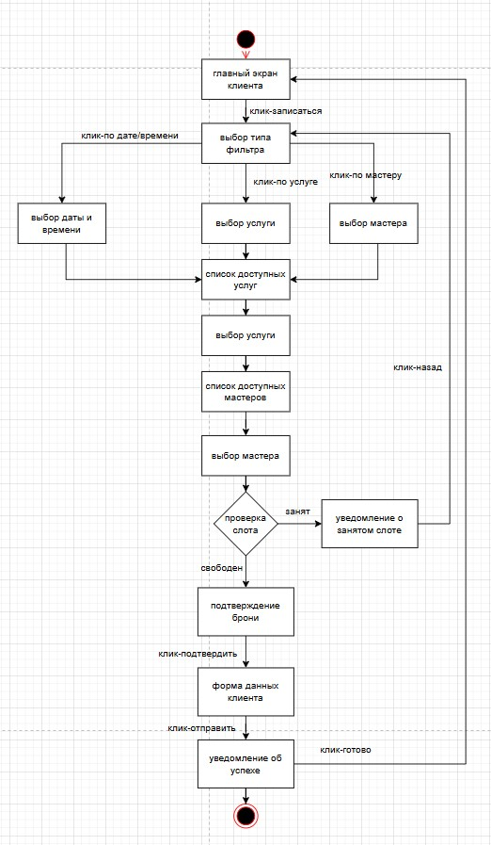
Клиент:
 | UC03 - Забронировать слот на обслуживание
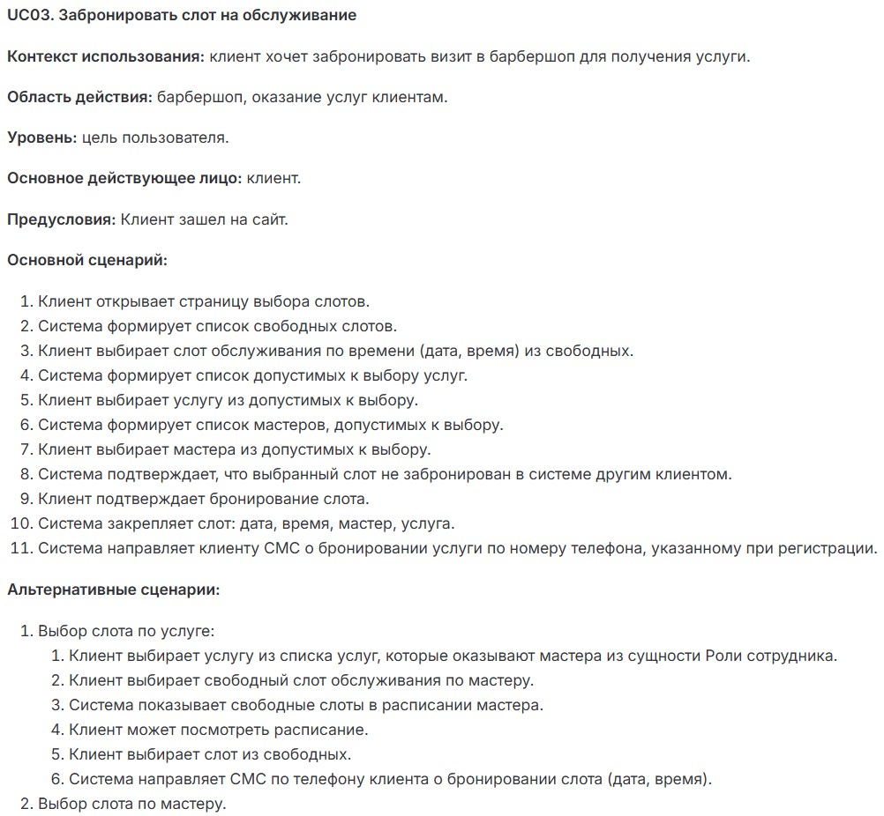

 |  |  | Название экрана | Основное предназначение | Действия пользователя (клики) | Условия перехода / Реакция системы
 |  |  | Главный экран клиента | Стартовая страница для записи | Нажать «Записаться» | Переход к Выбор типа фильтра
 |  |  | Выбор типа фильтра | Выбор способа поиска слотов (по времени/услуге/мастеру) | Нажать «По дате/времени» | Соответствующий выбору переход
 |  |  |  |  | Нажать «По услуге»
 |  |  |  |  | Нажать «По мастеру»
 |  |  | Выбор даты и времени | Выбор свободного слота из календаря | Выбрать дату | Переход к Список доступных услуг
 |  |  |  |  | Выбрать время
 |  |  |  |  | Нажать «Далее»
 |  |  | Выбор услуги | Выбор услуги из списка (стрижка, бритьё и т.д.) | Выбрать услугу | Переход к Список доступных мастеров
 |  |  |  |  | Нажать «Далее»
 |  |  | Выбор мастера | Выбор мастера из списка (с фото и рейтингом) | Выбрать мастера | Система проверяет доступность слота (Проверка слота)
 |  |  |  |  | Нажать «Продолжить»
 |  |  | Проверка слота | Системная проверка актуальности выбранного слота | Автоматический процесс | • Если свободен → Подтверждение брони
 |  |  |  |  |  | • Если занят → Уведомление о занятости
 |  |  | Подтверждение брони | Ввод/проверка контактных данных | Подтвердить номер телефона | Создание записи в БД → переход к Уведомление об успехе
 |  |  |  |  | Нажать «Подтвердить»
 |  |  | Уведомление о занятости | Информирование о занятости слота | Нажать «Назад» | Возврат к Выбор типа фильтра
 |  |  | Уведомление об успехе | Подтверждение бронирования | Нажать «Готово» | Возврат в Главный экран

 | UC01 - Зарегистрироваться клиенту (саморегистрация)

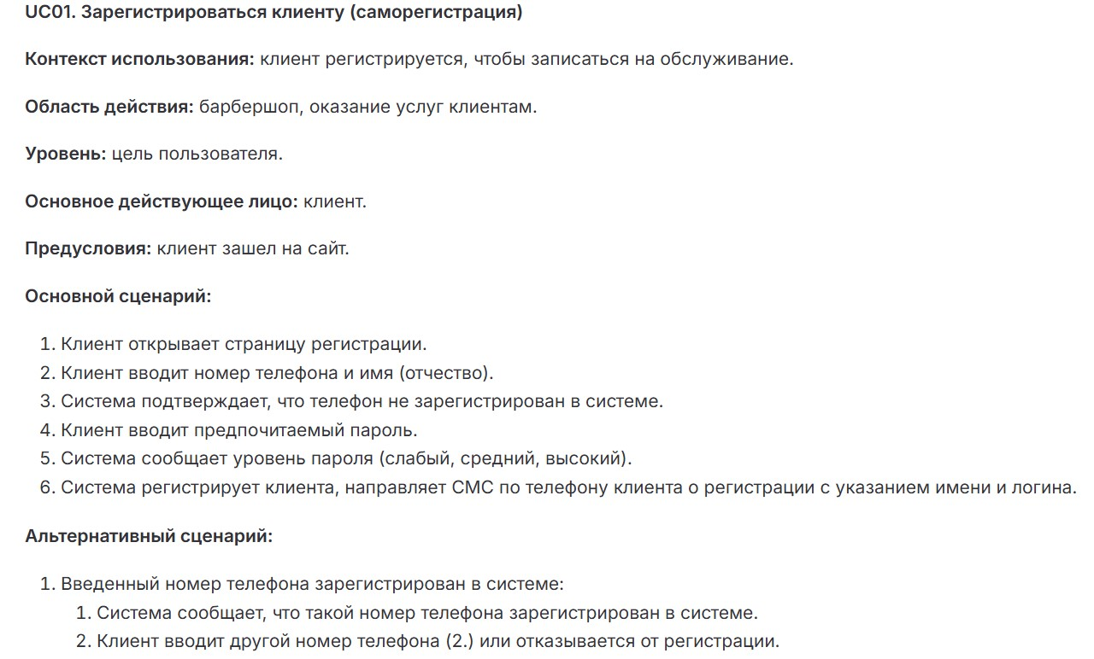
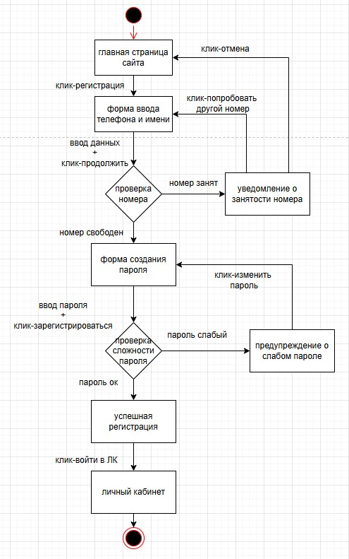
 |  |  | Название экрана | Основное предназначение | Действия пользователя | Условия перехода / Реакция системы
 |  |  | Главная страница сайта | Точка входа в систему | Клик: "Регистрация" | Переход к форме ввода телефона и имени
 |  |  | Форма ввода телефона и имени | Сбор базовых данных клиента | Ввод телефона | Проверка номера в системе
 |  |  |  |  | Ввод имени
 |  |  |  |  | Клик: "Продолжить"
 |  |  | Проверка номера (система) | Валидация уникальности номера | Автоматический процесс | • Если номер свободен → форма пароля
 |  |  |  |  |  | • Если номер занят → уведомление
 |  |  | Форма создания пароля | Установка пароля для аккаунта | Ввод пароля | Проверка сложности пароля
 |  |  |  |  | Клик: "Зарегистрироваться"
 |  |  | Проверка сложности пароля | Оценка надежности пароля | Автоматический процесс | • Если пароль надежный → успешная регистрация
 |  |  |  |  |  | • Если слабый → предупреждение
 |  |  | Уведомление о занятости номера | Информирование о существующей регистрации | Клик: "Попробовать другой номер" | Возврат к форме ввода или на главную
 |  |  |  |  | Клик: "Отмена"
 |  |  | Предупреждение о слабом пароле | Рекомендация усилить пароль | Клик: "Изменить пароль" | Возврат к форме пароля
 |  |  | Успешная регистрация | Завершение процесса регистрации | Клик: "Войти в ЛК" | Переход в личный кабинет
 |  |  | Личный кабинет | Персональная зона клиента | - | Финал процесса регистрации

Мастер:
 | UC05 - Просмотр расписания
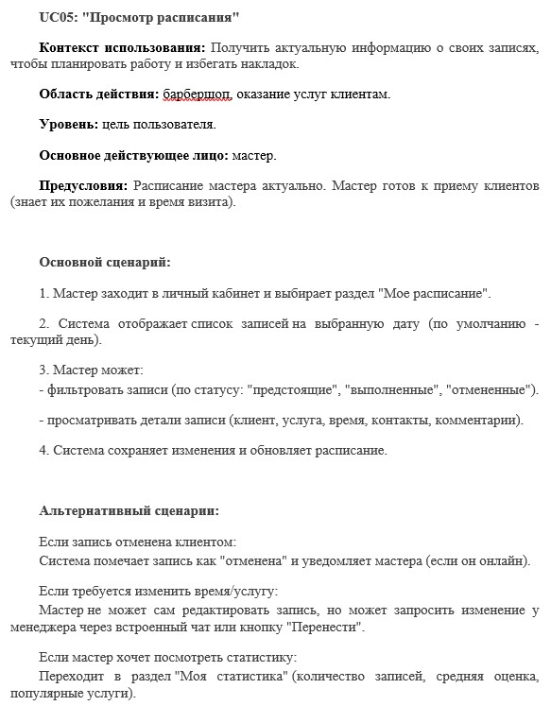
 |  |  | Название экрана | Основное назначение | Действия пользователя | Условия перехода / Реакция системы
 |  |  | Авторизация | Вход мастера в систему | Ввод логина/пароля, нажатие "Войти" или "Выход" | Успешно: переход в Главное меню. Ошибка: toast "Неверные данные". Выход: закрытие приложения.
 |  |  | Главное меню | Навигация по разделам | Нажатие кнопок: "Мое расписание", "Настройки", "Выход" | "Мое расписание": загрузка списка записей. "Настройки": переход к управлению уведомлениями. "Выход": завершение сессии.
 |  |  | Список записей | Просмотр записей на выбранную дату | Клик по записи, применение фильтров (дата/статус), кнопка "Назад" | Клик по записи: загрузка деталей. Фильтрация: обновление списка без перезагрузки. Назад: возврат в Главное меню.
 |  |  | Детали записи | Просмотр информации о записи и управление ею | Клик "Выполнено", "Перенести", "Назад" | "Выполнено": обновление статуса в БД, возврат к списку. "Перенести": открытие чата с менеджером. "Назад": возврат к списку.
 |  |  | Чат с менеджером | Запрос на перенос записи | Ввод сообщения, нажатие "Отправить" или "Отмена" | "Отправить": сохранение запроса, возврат к списку. "Отмена": возврат к деталям записи.
 |  |  | Управление уведомлениями | Настройка каналов уведомлений (SMS, Email, Telegram) | Изменение чекбоксов, нажатие "Сохранить" или "Отмена" | "Сохранить": обновление настроек, возврат в Главное меню. "Отмена": отмена изменений, возврат в меню.

